行车 记录表
2026年4月份出差车辆行车记录表
车牌号 | 苏A859EB | 报销部门：亥客技术 报销人：郭良志 |  |  |  |  |  | 制表日期：2026年5月28日
日期 | 用车事由 | 发车 |  | 到达 |  |  | 行驶总公里数 | 油费 （0.8元/公里） | 停车费 | 过路费 | 备注
 |  | 发车地点 | 起始公里数 （公里） | 到达地点 | 终止公里数 （公里） | 是否往返
2026-04-02 |  | 南京市 | 170760 | 合肥市 | 170958
2026-04-03 |  | 合肥市 | 170958 | 南京市 | 171167
2026-04-06 |  | 南京市 | 171257 | 马鞍山市 | 171328
2026-04-07 |  | 马鞍山市 | 171328 | 南京市 | 171397
2026-04-07 |  | 南京市 | 171397 | 马鞍山市 | 171468
2026-04-08 |  | 马鞍山市 | 171468 | 南京市 | 171538
2026-04-08 |  | 南京市 | 171538 | 马鞍山市 | 171608
2026-04-09 |  | 马鞍山市 | 171608 | 南京市 | 171701
2026-04-17 |  | 南京市 | 172237 | 合肥市 | 172431
2026-04-17 |  | 合肥市 | 172431 | 南京市 | 172626
2026-04-22 |  | 南京市 | 172973 | 合肥市 | 173161
2026-04-23 |  | 合肥市 | 173161 | 南京市 | 173357
2026-04-23 |  | 南京市 | 173357 | 合肥市 | 173546
2026-04-24 |  | 合肥市 | 173546 | 南京市 | 173738
2026-04-27 |  | 南京市 | 173900 | 合肥市 | 174053
2026-04-28 |  | 合肥市 | 174053 | 南京市 | 174258
 | 合计：
 |  | 领导签名字：（手签）

 | 总里程数 | 实报里程数 | 报销基数（元/公里) | 过路费（元） | 停车费 | 报销金额(元）
 |  |  | 0.8 |  | 0

 | 车辆仪表照片 | 对应图片文件名 | 仪表盘总里程 (km) | 照片水印地点 | 经纬度 | 拍摄日期
 | 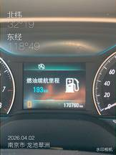 | 1.JPG | 170,760 | 南京市·龙池翠洲 | 北纬 32°19', 东经 118°49' | 2026-04-02
 | 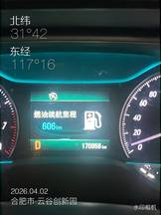 | 2.JPG | 170,958 | 合肥市·云谷创新园 | 北纬 31°42', 东经 117°16' | 2026-04-02
 | 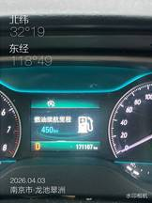 | 3.JPG | 171,167 | 南京市·龙池翠洲 | 北纬 32°19', 东经 118°49' | 2026-04-03
 | 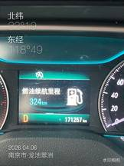 | 4.JPG | 171,257 | 南京市·龙池翠洲 | 北纬 32°19', 东经 118°49' | 2026-04-06
 | 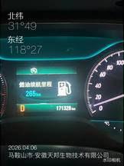 | 5.JPG | 171,328 | 马鞍山市·安徽天邦生物技术有限公司 | 北纬 31°40', 东经 118°27' | 2026-04-06
 | 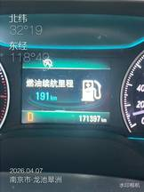 | IMG_7528.JPG | 171,397 | 南京市·龙池翠洲 | 北纬 32°19', 东经 118°49' | 2026-04-07
 | 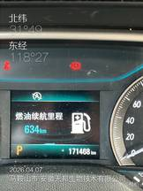 | IMG_7529.JPG | 171,468 | 马鞍山市·安徽天邦生物技术有限公司 | 北纬 31°40', 东经 118°27' | 2026-04-07
 | 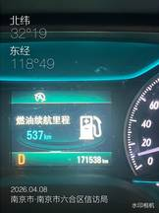 | IMG_7532.JPG | 171,538 | 南京市·南京市六合区信访局 | 北纬 32°19', 东经 118°49' | 2026-04-08
 | 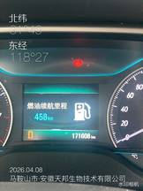 | IMG_7535.JPG | 171,608 | 马鞍山市·安徽天邦生物技术有限公司 | 北纬 31°40', 东经 118°27' | 2026-04-08
 | 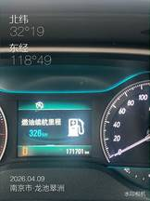 | IMG_7542.JPG | 171,701 | 南京市·龙池翠洲 | 北纬 32°19', 东经 118°49' | 2026-04-09
 | 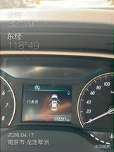 | IMG_7594.JPG | 172,237 | 南京市·龙池翠洲 | 北纬 32°19', 东经 118°49' | 2026-04-17
 | 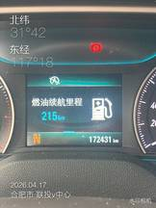 | IMG_7595.JPG | 172,431 | 合肥市·联投v中心 | 北纬 31°42', 东经 117°18' | 2026-04-17
 | 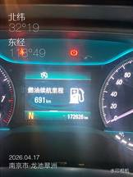 | IMG_7596.JPG | 172,626 | 南京市·龙池翠洲 | 北纬 32°19', 东经 118°49' | 2026-04-17
 | 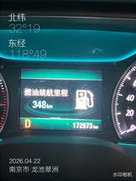 | IMG_7628.JPG | 172,973 | 南京市·龙池翠洲 | 北纬 32°19', 东经 118°49' | 2026-04-22
 | 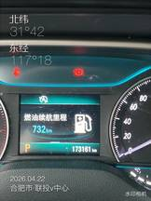 | IMG_7629.JPG | 173,161 | 合肥市·联投v中心 | 北纬 31°42', 东经 117°18' | 2026-04-22
 | 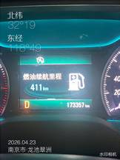 | IMG_7630.JPG | 173,357 | 南京市·龙池翠洲 | 北纬 32°19', 东经 118°49' | 2026-04-23
 | 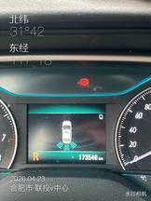 | IMG_7634.JPG | 173,546 | 合肥市·联投v中心 | 北纬 31°42', 东经 117°18' | 2026-04-23
 | 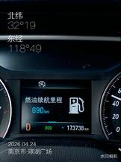 | IMG_7636.JPG | 173,738 | 南京市·璟湖广场 | 北纬 32°19', 东经 118°49' | 2026-04-24
 | 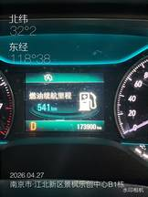 | IMG_7651.JPG | 173,900 | 南京市·江北新区景枫乐创中心B1栋 | 北纬 32°02', 东经 118°38' | 2026-04-27
 | 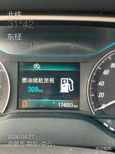 | IMG_7652.JPG | 174,053 | 合肥市·联投v中心 | 北纬 31°42', 东经 117°18' | 2026-04-27
 | 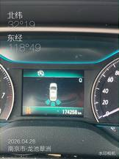 | IMG_7663.JPG | 174,258 | 南京市·龙池翠洲 | 北纬 32°19', 东经 118°49' | 2026-04-28

